Alusta
Harjutus 08 | 
Lihtsamatest lihtsamad funktsioonid

Alusta

metshein.com

Lihtsad funktsioonid
Lihtsad funktsioonid
Funktsiooni kasutamine
IF tingimuslause
SUM - liigab kokku kõik arvud
AVERAGE - artimeetiline keskmine
MAX - leiab kõige suurema arvu
MIN - leiab kõige väiksema arvu
COUNT - loeb kokku arvudega lahtrid
COUNTA - loeb kokku kõik täidetud lahtrid
COUNTBLANK - loeb kokku tühjad lahtrid
PRODUCT - korrutab kõik arvud omavahel
ROMAN - teisendab arvu roomanumbriks
ROUND - ümardab arvud
Edasi
1. Tööajatabel
Töötaja | jaanuar | veebruar | märts | aprill | mai | juuni | Keskmine | Suurim | Väikseim | Kokku
Karin Eegreid | 158 | 153 | 164 | 181 | 139 | 129 | 154 | 181 | 129 | 924
Imre Tard | 174 | 145 | 146 | 132 | 199 | 125 | 153.5 | 199 | 125 | 921
Heli Kopter | 109 | 116 | 114 | 155 | 176 | 123 | 132.16666667 | 176 | 109 | 793
Ülle Doos | 146 | 152 | 126 | 125 | 105 | 179 | 138.83333333 | 179 | 105 | 833
Anna Musu | 146 | 153 | 195 | 137 | 158 | 188 | 162.83333333 | 195 | 137 | 977
Olev Ait | 198 | 128 | 120 | 150 | 173 | 193 | 160.33333333 | 198 | 120 | 962
Õie Nektar | 160 | 146 | 102 | 118 | 108 | 195 | 138.16666667 | 195 | 102 | 829
Õnne Sepp | 136 | 144 | 182 | 126 | 131 | 200 | 153.16666667 | 200 | 126 | 919
Maksim Market | 170 | 153 | 135 | 175 | 112 | 163 | 151.33333333 | 175 | 112 | 908
Niina Sarvik | 182 | 188 | 160 | 130 | 171 | 160 | 165.16666667 | 188 | 130 | 991

2. Leia tööl käidud ja puudutud päevade arv
Nimi | 1 | 2 | 3 | 4 | 5 | 6 | 7 | 8 | 9 | 10 | 11 | 12 | 13 | 14 | 15 | 16 | 17 | 18 | 19 | 20 | 21 | 22 | 23 | 24 | 25 | 26 | 27 | 28 | Tööpäevi kokku | Puudu-mised
Karin Eegreid | + | + | + | + | + | + |  |  |  |  | + | + | + | + |  | + | + | + | + | + |  |  |  |  |  |  |  |  | 15 | 13
Imre Tard |  | + | + | + | + | + | + | + | + | + | + | + | + | + | + | + | + | + | + | + |  | + |  | + | + | + | + | + | 25 | 3
Heli Kopter | + | + | + | + | + | + |  |  |  |  |  | + | + | + | + | + | + | + | + | + |  | + |  | + |  |  | + | + | 19 | 9
Ülle Doos | + |  | + | + | + | + | + | + |  | + |  | + | + | + | + | + |  |  | + | + |  | + |  | + | + | + | + | + | 21 | 7
Funktsiooni nimi
Argument
Anna Musu | + |  | + | + | + | + | + | + |  |  |  |  | + |  |  |  | + |  |  | + | + | + | + |  |  |  |  |  | 13 | 15
Olev Ait |  |  | + | + | + | + | + | + | + |  |  |  | + |  | + | + | + | + | + |  |  |  | + | + | + | + | + |  | 18 | 10
=SUM(A1:A10)
Õie Nektar |  |  | + |  |  |  |  |  | + |  |  |  | + |  | + |  |  | + | + |  | + |  | + | + | + | + | + |  | 12 | 16
Õnne Sepp |  |  |  |  |  | + | + | + | + |  |  |  | + |  | + | + | + | + | + |  | + |  | + | + |  | + | + |  | 15 | 13
Maksim Market | + | + | + | + |  |  | + | + | + | + |  |  | + |  |  | + | + | + | + |  | + |  |  |  |  |  |  |  | 14 | 14
Argumentide lisamiseks kasuta hiirega lohistamist. Koolon tähistab vahemikku!

Ära sulgusid unusta
3. Eksamitulemused
Kui tulemus on vähemalt 65punkti, sai õpilane eksami sooritatud. Alla 65punkti saanud on ebaõnnestunud
Nimi | Punktid | Sooritus
Karin Eegreid | 82 | jah
kasuta IF tingimuslauset
Imre Tard | 30 | ei
Heli Kopter | 47 | ei
Ülle Doos | 18 | ei
Anna Musu | 91 | jah
Olev Ait | 84 | jah
Õie Nektar | 47 | ei
Õnne Sepp | 88 | jah
Maksim Market | 16 | ei
Niina Sarvik | 72 | jah
TÕENE
VÄÄR
Karin Eegreid | 83 | jah
Tingimus
Imre Tard | 100 | jah

=IF(A1>=50;"Jah";"Ei")
kasuta IF tingimuslauset
4. Laoseis
Kui klient tellib toodet 100 ja rohkem, saab ta soodustust 10%. Leia summa.
Kaup | Hind | Kogus | Soodus? | Summa
Halvaa | 4.95 | 102 | jah | 454.41
Semikoolonid
Kohv | 6.35 | 139 | jah | 794.385
Kommid | 7.00 | 122 | jah | 768.6
Tekstid alati JUTMÄRKIDESSE
Arvud mitte!!!
Šokolaad | 8.65 | 77 | ei | 599.445
Kakao | 8.40 | 80 | ei | 604.8
Küpsised | 4.80 | 120 | jah | 518.4
Kohv | 5.90 | 146 | jah | 775.26
Tee | 7.00 | 95 | ei | 598.5
Küpsised | 4.95 | 133 | jah | 592.515
Halvaa | 4.80 | 91 | ei | 393.12
Kohv | 5.90 | 75 | ei | 398.25
Kohv | 8.40 | 111 | jah | 839.16

Muutlikud funktsioonid
Muutlikud funktsioonid
TODAY - tänane kuupäev (dünaamiline, ehk muutub)
NOW - tänane kuupäev koos kellaajaga (dünaamiline)
Ctrl+Shift+; tänane kuupäev (staatiline ehk ei muutu)
Ctrl+Shift+: praegune kellaaeg (staatiline)
PI - 3,1415 - matemaatiline konstant ehk muutumatu
Edasi
1. Kuupäevad
Tänane kuupäev | 9/4/23
Sinu sünnipäev see aasta | 2023-03-14
Päevi sünnipäevani | 174.68
Kuupäev 7 päeva pärast | 9/11/23
Kuupäev ülehomme | 9/6/23
Kuupäev 3 päeva tagasi | 9/1/23

Funktsiooni kasutamine
2. Ringid ja kerad (ümarda täisarvuni)
Raadius | 79
Leia ringi pindala | 19786
Ringi ümbermõõt | 499
Kera ruumala | 2093599
Kera pindala | 79143
Ei vaja argumente!!!
=TODAY()
=NOW()
=PI()
Ei ole muutlik
3. Kellaajad
Praegune kellaaeg | 2023-09-04 16:23:48
Sisesta 15min | 0:15:00
Liida ajad kokku | 2023-09-04 16:38:48

Lahtrinimede kasutamine
Lahtrinimede kasutamine
1. Lisa veergudele nimed ning kasuta nimesid valemis.
Salvesta
1. Isiklikud andmed
Ees- ja perenimi | Vanus | Kaal | Pikkus | Saapa nr | Silmade värv | Mitu inimest on tabelis: | 20
Kalle Kikas | 18 | 74 | 180 | 43 | sinine | Keskmine vanus on: | 20.8
Peeter Kukk | 19 | 77 | 182 | 43 | hall | Kõige väiksem kaal: | 65
Rain Tuvike | 19 | 82 | 186 | 45 | sinine | Kõige pikem pikkus: | 202
Mihkel Varblane | 19 | 66 | 175 | 42 | roheline | Kõige suurem vanus: | 25
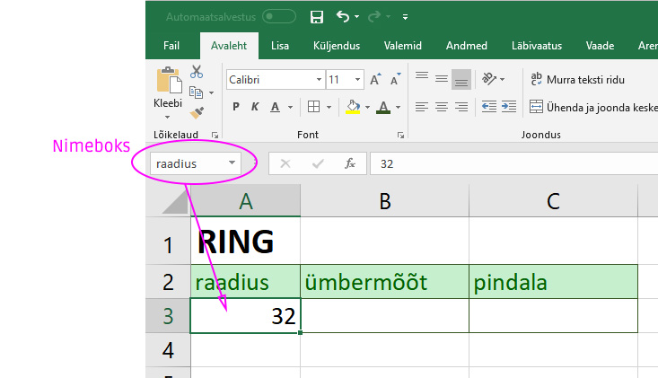
Peeter Tuvi | 20 | 68 | 173 | 43 | sinine | Keskmine saapa number: | 44.9
Ants Lõoke | 18 | 72 | 176 | 44 |  | Tühjad silmavärvid: | 4
Kaarel Kotkas | 22 | 85 | 189 | 48 | roheline
Rein Siutsuja | 23 | 99 | 199 | 48 | pruun
Ilmar Kägu | 21 | 65 | 165 | 41 | pruun
Rainer Peoleo | 25 | 88 | 180 | 43 | pruun
Ivan Golub | 25 | 67 | 172 | 42
Pjotr Vorobei | 19 | 72 | 179 | 44
Vassili Orjol | 22 | 77 | 186 | 45 | sinine
Timo Rästas | 21 | 87 | 198 | 47 | taevasinine
Gennadi Sinitsõn | 18 | 99 | 201 | 48 | meresinine
Grigori Ptitsõn | 18 | 101 | 202 | 49 | roheline
Gabriel Vares | 19 | 88 | 199 | 47
Ahto Pääsuke | 22 | 100 | 199 | 48 | hall
Arvi Lind | 23 | 88 | 195 | 47 | sinine
Toomas Kull | 25 | 72 | 174 | 41 | pruun

